Solicitud gráfica
 | Área: | Matemáticas |  |  | Fecha:
 | Grado: | 8 |  |  | 2016-01-31
 | Título del tema: | Identifica el dominio de la función |  |  | ¿Cuaderno de estudio o recurso? | Recurso
 | Editor: | Josue Malagón |  |  | Motor del recurso | Diaporama F1

 | Código guión o recurso: | MA_08_07_REC30 | ← Para determinar este código, visite la hoja de Ayuda
 |  |  |  |  | ESPECIFICACIÓN DE ARCHIVOS A ENTREGAR
Núm. | Archivo Shutterstock o ruta en web | Imagen para: | Tipo | Ubicación de la imagen en el recurso Diaporama F1 | Nombre imagen SMALL | Tamaño imagen SMALL | Nombre imagen ZOOM | Tamaño imagen ZOOM | Descripción | Observaciones
IMG01 | ver ultima columna | Recurso Diaporama F1 | Ilustración | Contenido | MA_08_07_REC30_IMG01.png | 950 x 608 px |  |  | representación grafica de una función en el plano cartesiano | 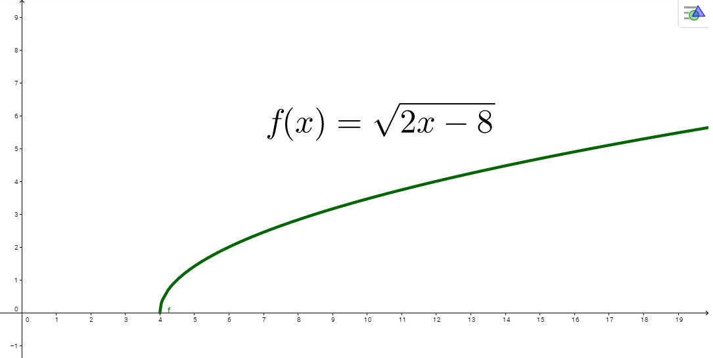
IMG02 | ver ultima columna | Recurso Diaporama F1 | Ilustración | Contenido | MA_08_07_REC30_IMG02.png | 950 x 608 px |  |  | representación grafica de una función cuadratica en el plano cartesiano | 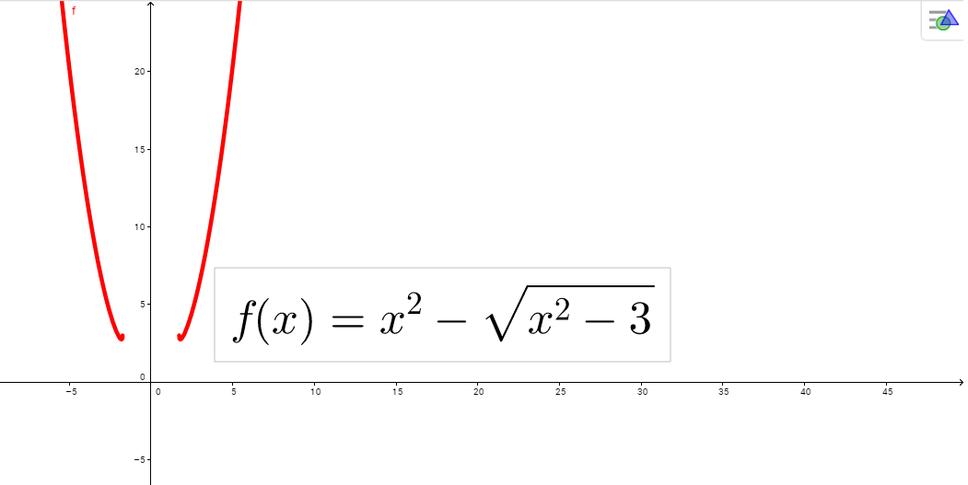
IMG03 | ver ultima columna | Recurso Diaporama F1 | Ilustración | Contenido | MA_08_07_REC30_IMG03.png | 950 x 608 px |  |  | funcion del valor absoluto | 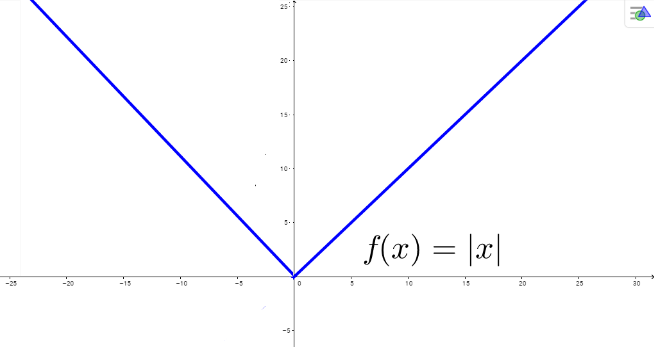
IMG04 | ver ultima columna | Recurso Diaporama F1 | Ilustración | Contenido | MA_08_07_REC30_IMG04.png | 950 x 608 px |  |  | función con un punto de intererminación | 